20180910(1)
110
144 | 최소값 | 101 |  |  | 하한(초과) | 상한(이하) | 하한(초과) | 상한(이하) | 하한(초과) | 상한(이하)
101 | 최대값 | 277 |  |  | 100 | 120 | 100 | 150 | 100 | 105
147 | 범위 | 176 |  |  | 120 | 140 | 150 | 200 | 105 | 110
110 | 구간의 개수 | 5 |  |  | 140 | 160 | 200 | 250 | 110 | 115
175 | 구간의 폭 | 35.2 | 40 |  | 160 | 180 | 250 | 300 | 115 | 120
165 |  |  |  |  | 180 | 200 |  |  | 120 | 150
168 | 하한(초과) | 상한(이하) | 도수 | 상대도수 | 200 | 220 |  |  | 150 | 180
159 | 100 | 140 | 22 | 0.45833333333 | 220 | 240 |  |  | 180 | 210
129 | 140 | 180 | 21 | 0.4375 | 240 | 260 |  |  | 210 | 250
113 | 180 | 220 | 3 | 0.0625 | 260 | 280 |  |  | 250 | 300
158 | 220 | 260 | 1 | 0.020833333333
102 | 260 | 300 | 1 | 0.020833333333
102 |  |  | 48 | 1
149
92년 12월 1일의 주가 히스토그램
111
히스토그램
161 |  |  |  |  | 계급 | 빈도수
148 |  |  |  |  | 140 | 22
165 |  |  |  |  | 180 | 21
109 |  |  |  |  | 220 | 3
156 |  |  |  |  | 260 | 1
173 |  |  |  |  | 300 | 1
165 |  |  |  |  | 기타 | 0
235
139
147
146
102
104
133
히스토그램
140 |  |  |  |  | 계급 | 빈도수
128 |  |  |  |  | 101 | 1
210 |  |  |  |  | 130.33333333 | 16
111 |  |  |  |  | 159.66666667 | 16
212 |  |  |  |  | 189 | 11
106 |  |  |  |  | 218.33333333 | 2
160 |  |  |  |  | 247.66666667 | 1
277 |  |  |  |  | 기타 | 1
103
157
114
145
161 |  |  |  |  | Column1
135
163 |  |  |  |  | 평균 | 145.52083333
138 |  |  |  |  | 표준 오차 | 5.3227390551
110 |  |  |  |  | 중앙값 | 145.5
189 |  |  |  |  | 최빈값 | 110
 |  |  |  |  | 표준 편차 | 36.877017916
 |  |  |  |  | 분산 | 1359.9144504
 |  |  |  |  | 첨도 | 2.5602610879
 |  |  |  |  | 왜도 | 1.2596781153
 |  |  |  |  | 범위 | 176
 |  |  |  |  | 최소값 | 101
 |  |  |  |  | 최대값 | 277
 |  |  |  |  | 합 | 6985
 |  |  |  |  | 관측수 | 48

20180910(2)
110 |  | frequency 함수이용 ==> 삽입-그래프 |  |  |  | 데이터-분석도구 |  | 데이터-분석도구
144 |  | 하한(초과) | 상한(이하) | 도수 | 상대도수 | 하한(초과) | 상한(이하) | 하한(초과) | 상한(이하)
101 |  | 100 | 120 | 15 | 0.094339622642 | 100 | 150 | 100 | 105
147 |  | 120 | 140 | 21 | 0.1320754717 | 150 | 200 | 105 | 110
110 |  | 140 | 160 | 32 | 0.20125786164 | 200 | 250 | 110 | 115
175 |  | 160 | 180 | 40 | 0.25157232704 | 250 | 300 | 115 | 120
165 |  | 180 | 200 | 40 | 0.25157232704 |  |  | 120 | 150
168 |  | 200 | 220 | 3 | 0.018867924528 |  |  | 150 | 180
159 |  | 220 | 240 | 4 | 0.025157232704 |  |  | 180 | 210
129 |  | 240 | 260 | 4 | 0.025157232704 |  |  | 210 | 250
113 |  | 260 | 280 | 0 | 0 |  |  | 250 | 300
158 |  |  |  | 159 |  |  |  |  |  | 70퍼센트는 앞쪽에 있네?
히스토그램
102 |  |  |  |  |  | 계급 | 빈도수
102 |  | 최소값 | 101 |  |  | 150 | 29
149 |  | 최대값 | 277 |  |  | 200 | 15
111 |  | 범위 | 176 |  |  | 250 | 3
161 |  | 구간의폭 | 20 |  |  | 300 | 1
148 |  | 구간의크기 | 8.8 | 9 |  | 기타 | 0
165
109
156
173
165
235
히스토그램
139 |  |  |  |  |  | 계급 | 빈도수
147 |  |  |  |  |  | 105 | 6
146 |  |  |  |  |  | 110 | 5
102 |  |  |  |  |  | 115 | 4
104 |  |  |  |  |  | 120 | 0
133 |  |  |  |  |  | 150 | 14
140 |  |  |  |  |  | 180 | 14
128 |  |  |  |  |  | 210 | 2
210 |  |  |  |  |  | 250 | 2
111 |  |  |  |  |  | 300 | 1
212 |  |  |  |  |  | 기타 | 0
106
160 |  |  |  |  |  |  |  |  | 120-180자료가 많이 존재하네
277
103
157
114
145
161
135
163
138
110 |  |  |  |  |  |  | 히스토그램을 다 살펴보고
189 |  |  |  |  |  |  | 어디까지가 별로 없고 어디가 많네? 이런걸 그래프 보면서 해석해야해
 |  |  |  |  |  |  | 동떨어진 애에 대해 가늠도 가능해
 | 히스토그램의 해석 방법 |  |  |  |  |  | 정규분포(좌우대칭)->가운데에 많이나오겟네. 중간쯤을 대표값으로 뽑아도됨.
 | 1. 어느부분에 자료가 많이 분포 -> 집중되어있나?
 | 2. 이상치에 대한 언급(이상치라고 할 수는 없어) : 왜냐면 구간에 따라 다르게 그려질 수 있거든(상자그림을 그려야 이상치라고 말 할 수 있음)
 | 3. 좌우대칭성에 대한 설명이 가능

 | # 계급구간이 고르지 않아서 생길 수 있는 문제점 : 왜곡되서 해석가능
 | 계급폭이 다름 -> 폭이 동일하게 그려져있어(그림만보고 숫자를 안읽으면 고르다고 생각하잖아?)
 | 간격을 정확하게 맞춰야함.(계급폭)
 | y축을 도수, 상대도수로 보면, 실제보다 더 많이 있거나 적게있을수있는데 비교대상이 적절하지 않음

 | 계급구간이 다를때는 =>상대도수밀도 혹은 도수밀도로 표시해야함.

20180910(3)
히스토그램
 | 빈도수
105 | 6
110 | 5
115 | 4
120 | 0
150 | 14
180 | 14
210 | 2
250 | 2
300 | 1
기타 | 0
데이터-분석도구
하한(초과) | 상한(이하) |  | 계급 | 빈도수 | 도수밀도
100 | 105 | 5 | 105 | 6 | 1.2
105 | 110 | 5 | 110 | 5 | 1
110 | 115 | 5 | 115 | 4 | 0.8
115 | 120 | 5 | 120 | 0 | 0
120 | 150 | 30 | 150 | 14 | 0.46666666667
150 | 180 | 30 | 180 | 14 | 0.46666666667
180 | 210 | 30 | 210 | 2 | 0.066666666667
210 | 250 | 40 | 250 | 2 | 0.05
250 | 300 | 50 | 300 | 1 | 0.02
히스토그램
 |  |  | 기타 | 0

 |  |  |  |  |  | 구간의 폭이 같고 다르고가 문제인게 아니라 y축이 무엇인가가 매우 중요해짐
 |  |  |  |  |  | 폭이 달라졌을때는 도수밀도를 그리는게 더 합리적이게 됨.

20180917
데이터를 받고 나면, 이 데이터가 어떤 분포를 따르는지 봐야해
1. 줄기잎그림, 상자그림, 히스토그램은 반드시 해봐야하는 것
2. 만약 정규성가정이 되었다면 독립표본T-test, 여러가지 통계분석방법들의 아이디어가 나왔을 것이야
기초회귀나, 실험계획으로 하면, 독립성과 등분산성을 가정하지.
독립성은 우리 안따질건데, 등분산성을 따지죠? 근데 독립표본 t-test하면, 등분산일때와 그렇지 않을때로 평균차이의 표준오차 구했죠
일원분산분석, 기초회귀 이런거는 그냥 등분산성 가정하거든요?
등분산인지 아닌지 우리가 고민해보는데, 등분산이라면 그 분산을 구하는 공식을 따르고, 아닐때(이분산) 그 공식을 따르지
이 상황에서 우리는 비교(독립표본t-test, 세가지 이상의 집단의 비교, 두 양적변수의 관계에 대해 비교하고 싶음)하고 싶어져
-> 각 집단을 정규분포라고 가정함, 그리고 가정되야 하는건 독립성과 등분산성이야.
-> 근데 독립성은 회귀분석에서 나중에 검토할거야
(등분산성에 대해 검토, 등분산성을 검토하려 해)
근데 히스토그램은 내가 집단을 어떻게 하냐에 따라 좀 달라지지, 집단 세개면 상자그림으로 세개 나열하면 되지
등분산성에 대해 가늠은 가능해, 그렇게 여러집단을 비교하고 싶어져? 그럼 등분산성 검토가 먼저야

 | 평균분석을 하고 싶음. | 마이크로데이터 ->원데이터 : 분석가능한 정도까지 오류 잡아낸 값.
 | 1. 정규성검정 | 매크로데이터 -> 마이크로데이터 :마이크로데이터를 요약정리한것.
 | 2. 등분산성 검정
 | 3 | 국가에서 제공하는 자료를 가지고 그래프를 내가 그려서 하는게 좋지*
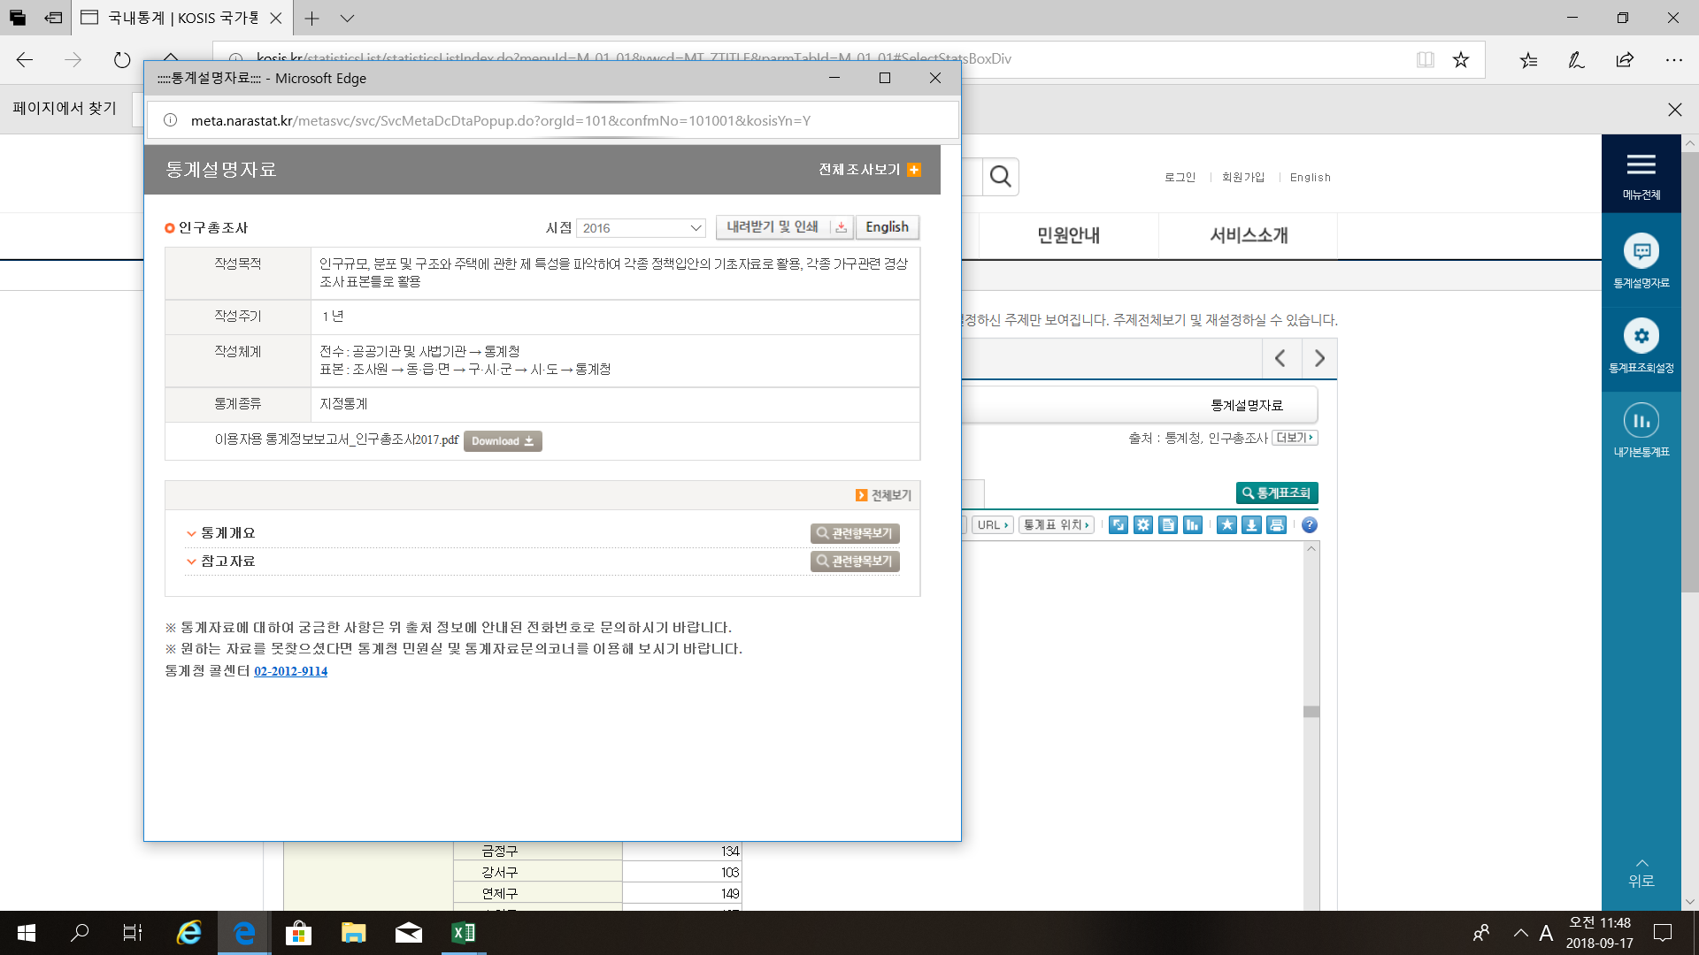
 |  | kosis.

